Datos personales
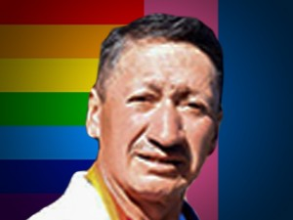

Nombres: | Ángel Federico
Apellidos: | Guzmán Paute
Facebook: | https://www.facebook.com/Federicodefensordelagua
Twitter:
Descripción:

